Informations
Les Catastrophes Naturelles

Depuis des centaines d’années la planète est en proie à de nombreux phénomènes météorologiques naturels (éruption volcanique, séisme, ouragan…). Ces phénomènes se sont amplifiés à cause des activités humaines qui ont accéléré le réchauffement climatique. Après leurs passages, les dégâts peuvent être important et des victimes sont souvent à déplorer. Ces catastrophes font donc l’actualité dans les médias lorsqu’ils se produisent.

Notre problématique est la suivante : Les catastrophes naturelles sont-elles plus fréquentes et destructrices depuis le début du XXIe siècle?

Au travers du Dashbord nous allons montrer les différents résultats obtenus en analysant les articles.



11 335 articles
6 sources
6 catastrophes naturelles étudiées

Dashboard
Tableau de bord sur les catastrophes naturelles au début du XXIe siècle

Répartition des articles par thème et par année
 | cyclone | innondation | ouragan | seisme | tremblement de terre | typhon
2000 | 0% | 0% | 86% | 0% | 0% | 14%
2001 | 0% | 0% | 74% | 0% | 0% | 26%
2002 | 0% | 0% | 79% | 0% | 0% | 21%
2003 | 0% | 15% | 72% | 2% | 0% | 11%
2004 | 4% | 25% | 48% | 3% | 1% | 19%
2005 | 16% | 11% | 65% | 6% | 1% | 2%
2006 | 13% | 28% | 21% | 29% | 3% | 6%
2007 | 6% | 0% | 79% | 4% | 0% | 12%
2008 | 63% | 0% | 23% | 0% | 0% | 14%
2009 | 34% | 0% | 25% | 0% | 1% | 41%
2010 | 33% | 25% | 26% | 6% | 0% | 11%
2011 | 0% | 34% | 17% | 35% | 0% | 14%
2012 | 23% | 8% | 37% | 16% | 0% | 16%
2013 | 21% | 12% | 12% | 12% | 0% | 42%
2014 | 35% | 14% | 14% | 9% | 0% | 28%
2015 | 41% | 11% | 14% | 9% | 0% | 25%
2016 | 29% | 20% | 22% | 20% | 0% | 9%
2017 | 36% | 8% | 42% | 7% | 0% | 8%
2018 | 50% | 24% | 14% | 9% | 0% | 3%

Nombre de morts selon la catastrophe naturelle et l'année

 | cyclone | innondation | ouragan | seisme | tremblement de terre | typhon
2000 |  |  | 1353 |  |  | 4490
2001 |  |  | 399 |  |  | 711
2002 |  |  | 452 |  |  | 198
2003 |  |  | 583 |  |  | 1414
2004 | 1780 | 1267 | 559 | 15 |  | 684
2005 | 823 | 2946 | 913 | 828 | 9629 | 182
2006 | 1258 | 1855 | 580 | 2519 | 1158 | 82
2007 | 1491 |  | 1512 | 70 |  | 440
2008 | 2867 |  | 1048 |  |  | 1741
2009 | 1974 |  | 869 |  | 39 | 1153
2010 | 1426 | 1275 | 1133 | 60 | 30 | 1603
2011 | 1081 | 1241 | 1313 | 1821 | 316 | 1454
2012 | 911 | 1505 | 1073 | 1175 | 24 | 1086
2013 | 1566 | 1417 | 1516 | 777 | 202 | 2290
2014 | 762 | 1280 | 632 | 692 |  | 1138
2015 | 646 | 774 | 374 | 1298 |  | 2078
2016 | 1489 | 1951 | 582 | 1082 |  | 982
2017 | 1222 | 1242 | 738 | 1433 |  | 1332
2018 | 379 | 448 | 1731 | 660 |  | 291

WordCloud
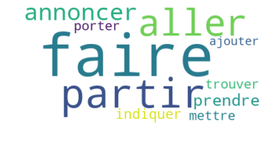
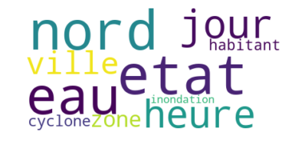
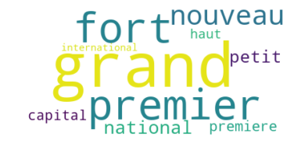
Top 10 des verbes dans le titre des articles | Top 10 des noms dans le titre des articles | Top 10 des adjectifs dans le titre des articles

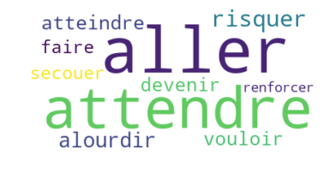
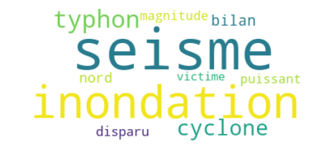
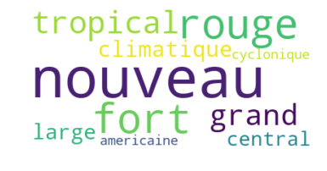

Top 10 des verbes dans le contenu des articles | Top 10 des noms dans le contenu des articles | Top 10 des adjectifs dans le contenu des articles

